Blå matchtröja
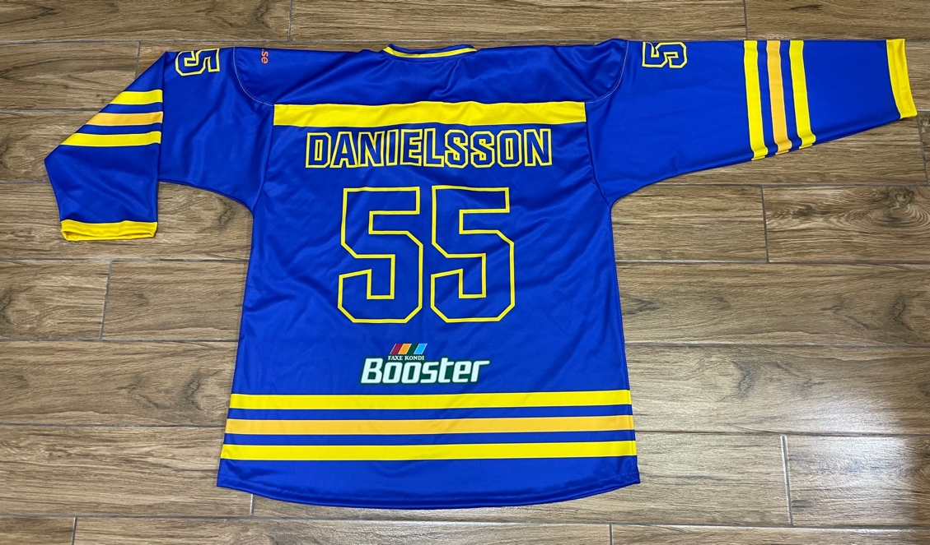
 | SOHA Swedish Oldtimers Hockey Associtation
Nummer | Namn | Stl Tröja | Inbetalt 250 kr |  | Antal tröjor
35 | Martin | XL MV | 300 kr | Målis M | 1
62 | Enryd | XL MV | 265 kr | Målis XL | 2
2 | Lindeberg | L | 265 kr | Spelare M | 7
5 | Gärdebäck | XL | 265 kr | Spelare L | 11
6 | Larsson | M | 265 kr | Spelare XL | 9
9 | Olofsson | XL | 265 kr | Spelare XXL | 1
11 | Johnsson | XL | 265 kr | S.a | 31
12 | Nygren | XXL | 265 kr
16 | P-Å Bois | L | 265 kr
19 | Wallin | L | 265 kr
20 | Persson | L | 265 kr
29 | Källänge | M | 265 kr |  | a' pris | Totalt
32 | Stovell | L | 265 kr | Blå sponsortröja | 249 kr | 7,719 kr
54 | Carlsson | L | 265 kr
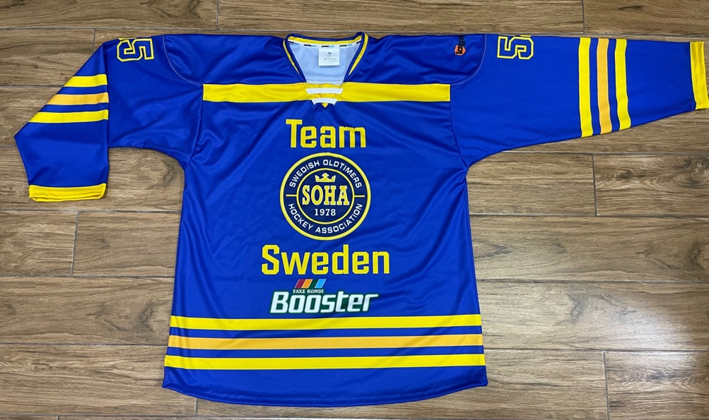
55 | Danielsson | L | 265 kr

Nummer | Namn | Stl Tröja
1 | Björkbacka | M MV | 265 kr
7 | Törnqvist | M | 265 kr
8 | Östlund | M | 265 kr
13 | Andersson | M | 265 kr
14 | Westman | XL | 265 kr
17 | Busk | XL | 265 kr
18 | Eklöf | M | 265 kr
21 | Leijon | XL | 265 kr
22 | Malm | L | 265 kr
23 | Ausman | L | 265 kr
24 | Abrahamsson | L | 265 kr
27 | Ernlund | XL | 265 kr
Nummer | Utan Namn | Stl Tröja
3 |  | M |  | 5 extra | Pris/pers
4 |  | L |  | 6,882 kr | 265 kr
10 | M Andrén | L
15 |  | XL

 |  |  | 7,190 kr
Lediga | 25, 26, 28, 29, 30, 31, 33 - 49.

